髪にドラマを
美的2027年1月号・美的MEN「下半期ベストコスメ」リサーチアンケート／スタッフ・オン
※ご一読ください※
①販売期間について 2026年7月1日～12月31日に新たに発売された製品に限ります。限定品やパッケージのみ（処方が変わっていないもの）は該当しません。
②ファイルとシートのタイトルのつけ方
必ずファイルのタイトル【ブランド名】部分を各ブランド名に変えて、エクセルにご記入ください。 複数ブランドのお取り扱いがある場合はシートを変えてご記入ください。
③赤枠内の記入の注意
・カラーアイテムやボディケア、フレグランス等で色・香り・サイズなど複数展開の場合、イチオシの【１アイテムのみ】ご記入ください。
・エクセル内に商品画像の欄を設けておりますので、キリヌキデータ（jpgまたはpng）【１枚をセル内に配置】してください。
(美容賢者向けのアンケートを作成し、文字だけではなく商品をイメージしやすいようにお預かりした商品画像を使用します。媒体掲載時には使用しませんので、低画質で問題ございません。）
・1ジャンルに対して複数アイテムのエントリーが可能です。行を増やしてジャンル名も忘れずにご記入ください。（ただし色・香り・サイズなどの違いではなく、別アイテムに限ります）
・複数のジャンルに該当するアイテムは、該当するすべてのジャンルにご記入いただいて構いません。
・カテゴリ―やジャンルは変更しないでください。

※ご注意ください※
本年より、「上半期ベストコスメ」および「下半期ベストコスメ」にエントリーいただいたアイテムを、年間ベストコスメ企画にも反映させていただいております。
上半期発売のアイテムで、前回エントリーが漏れてしまったものや、スケジュール等の都合によりエントリーできなかったものがございましたら、本アンケートにご記入ください。
（発売日をもとに、対象可否はこちらで確認・精査させていただきます。

カテゴリ― 記載がないものは美的 | ジャンル | 注意事項 | ブランド名 | ブランド名（ふりがな） | 商品名 ※限定品やパッケージのみの リニューアル品はNG | イチオシの 色・香り・サイズなど ※色・香り・サイズなど複数展開がある場合はイチオシの【１つ】ご指定ください | 商品写真 ※キリヌキデータ（jpgかpng）1枚を 「セルに配置」してください ※画像の準備がない場合は「なし」 | 発売日 ※曜日などは不要 | 税込価格 ※税込金額のみご記入ください ※イチオシアイテムの金額をご記入ください | 編集部調べ ※希望する場合は〇をご記入ください
例） | 美容液 |  | ビ・テキ | びてき | ザ・セラム | 30ml |  | 2026-01-01 | ¥11,000 | 〇
例） | スティックルージュ |  | ビテ キ | びてき | ザ・リップ | 02 レッド |  | 2026-01-01 | ¥1,280
スキンケア | アンチエイジング美容液
スキンケア | 毛穴美容液
スキンケア | 保湿美容液
スキンケア | クリーム | ジェルタイプ含む
スキンケア | クレンジング
スキンケア | 洗顔
スキンケア | 化粧水
スキンケア | ブースター
スキンケア | 乳液
スキンケア | 目元ケア
スキンケア | マスク
スキンケア | スキンケアライン | 一式新アイテムで、ラインで使うことを効果を発揮
スキンケア | シワケア | 全顔も部分ケアもOK
スキンケア | ナイトケア | 夜寝ている間により効果を発揮する夜ケアに特化したスキンケアアイテム
スキンケア | フォルムケア | フェイスラインを整える効果のあるアイテム 美容液、アイクリーム、顔マッサージクリームなど
スキンケア | 敏感肌ケア
スキンケア | くすみケア | 炭酸コスメなども含み、めぐりに特化したスキンケアアイテム
スキンケア | ハリアップケア
スキンケア | 角質ケア
メイクアップ | リップスティック | イチオシの色番号も教えてください
メイクアップ | リキッドルージュ | イチオシの色番号も教えてください
メイクアップ | グロス | イチオシの色番号も教えてください
メイクアップ | パレットアイシャドウ | イチオシの色番号も教えてください
メイクアップ | シングルアイシャドウ | イチオシの色番号も教えてください
メイクアップ | チーク | イチオシの色番号も教えてください
メイクアップ | アイライナー | イチオシの色番号も教えてください
メイクアップ | マスカラ | イチオシの色番号も教えてください
メイクアップ | アイブロウ | イチオシの色番号も教えてください
メイクアップ | ネイル | イチオシの色番号も教えてください
ベースメイク | クッションファンデーション | 色番号不要です
ベースメイク | リキッドファンデーション | 色番号不要です
ベースメイク | クリームファンデーション | 色番号不要です
ベースメイク | その他形状ファンデーション | スティック、ジェル、BB、バームなど 色番号不要です
ベースメイク | コンシーラー | イチオシの色番号も教えてください
ベースメイク | 下地 | イチオシの色番号も教えてください
ベースメイク | プレストパウダー | イチオシの色番号も教えてください
ベースメイク | ルースパウダー | イチオシの色番号も教えてください
ベースメイク | ハイライター | イチオシの色番号も教えてください
ベースメイク | シェーディング | イチオシの色番号も教えてください
ベースメイク | 多幸感ベースアイテム | ピンクの下地、フェイスパウダー、ファンデーションも◎イチオシの色番号も教えてください
ライフスタイル | インバスヘアケア | シャンプー、コンディショナー、トリートメント、頭皮ケアなど 香りなど複数展開の場合、イチオシの香りのみエントリーください | 髪にドラマを | かみにどらまを | つるりんちょ。シャンプー REGULAR | 400mL | 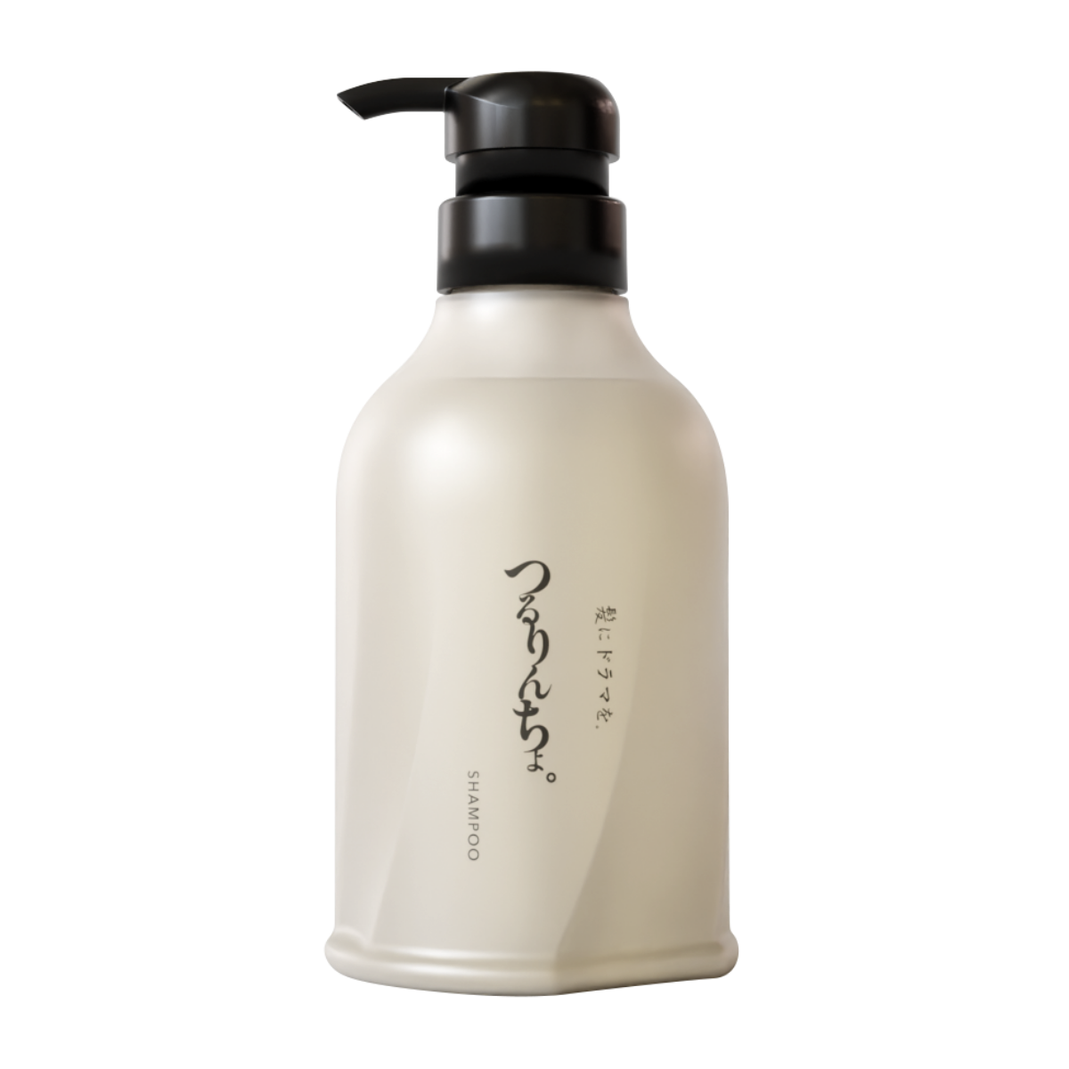 | 2026-07-01 | ¥5,200
ライフスタイル | インバスヘアケア | シャンプー、コンディショナー、トリートメント、頭皮ケアなど 香りなど複数展開の場合、イチオシの香りのみエントリーください | 髪にドラマを | かみにどらまを | つるりんちょ。トリートメント REGULAR | 380g | 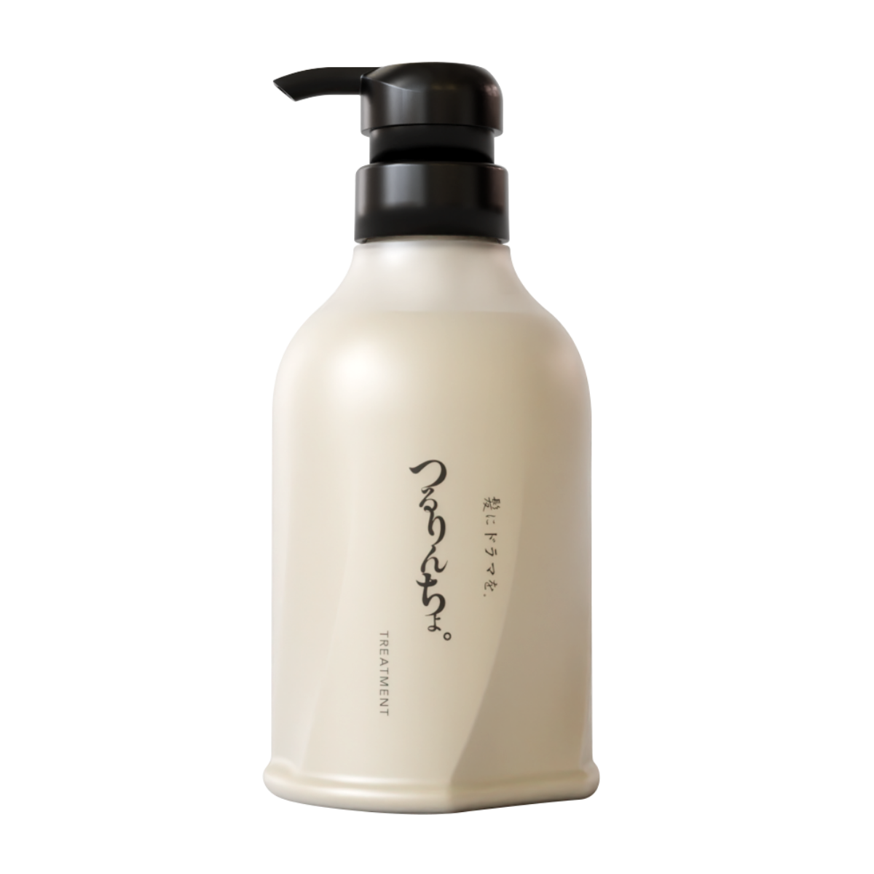 | 2026-07-01 | ¥5,560
ライフスタイル | インバスヘアケア | シャンプー、コンディショナー、トリートメント、頭皮ケアなど 香りなど複数展開の場合、イチオシの香りのみエントリーください | 髪にドラマを | かみにどらまを | つるりんちょ。シャンプー REPAIR | 400mL | 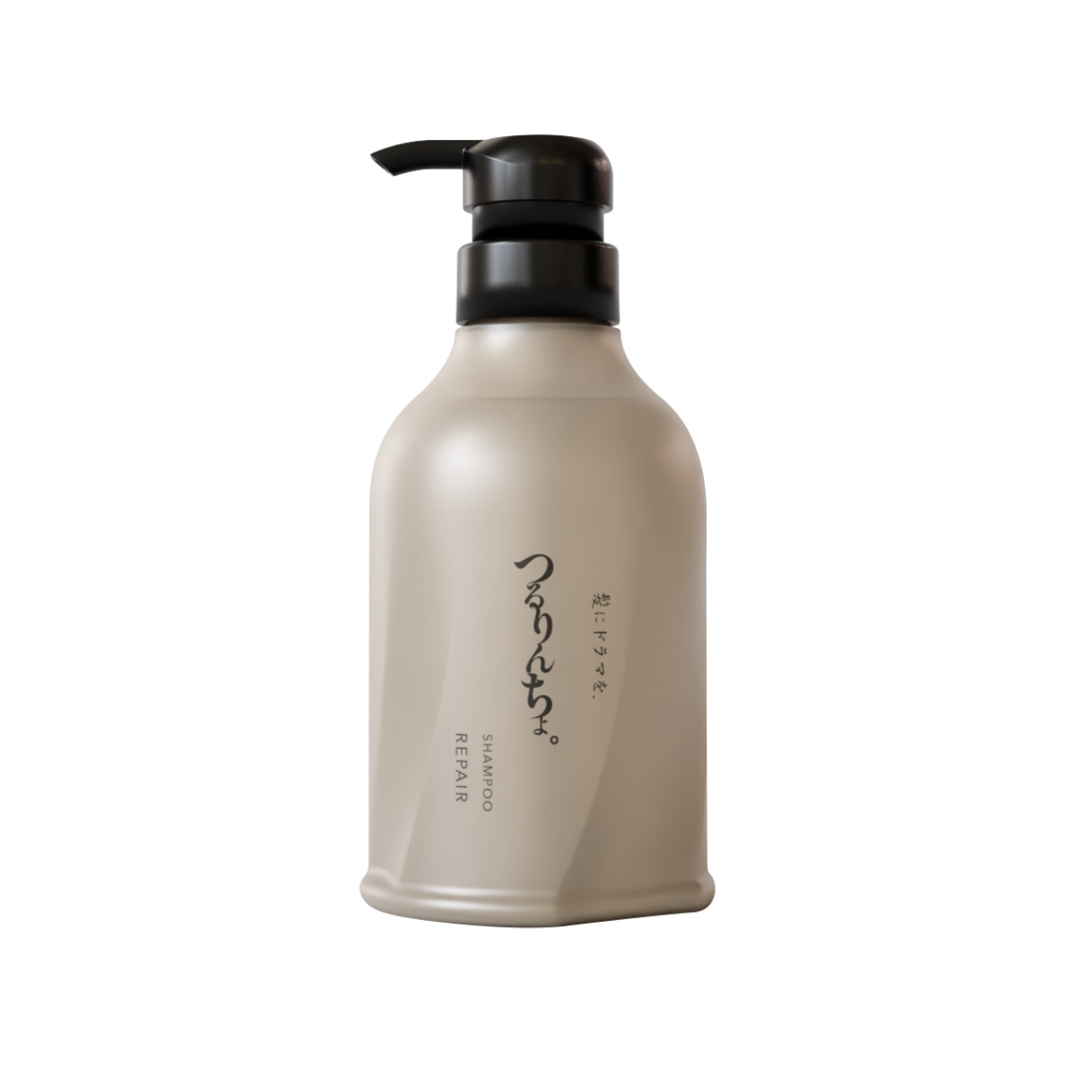 | 2026-07-01 | ¥5,200
ライフスタイル | インバスヘアケア | シャンプー、コンディショナー、トリートメント、頭皮ケアなど 香りなど複数展開の場合、イチオシの香りのみエントリーください | 髪にドラマを | かみにどらまを | つるりんちょ。トリートメント REPAIR | 380g |  | 2026-07-01 | ¥5,560
ライフスタイル | インバスヘアケア | シャンプー、コンディショナー、トリートメント、頭皮ケアなど 香りなど複数展開の場合、イチオシの香りのみエントリーください | 髪にドラマを | かみにどらまを | つるりんちょ。トリートメント AIR | 380g |  | 2026-07-01 | ¥5,560
ライフスタイル | インバスヘアケア | シャンプー、コンディショナー、トリートメント、頭皮ケアなど 香りなど複数展開の場合、イチオシの香りのみエントリーください | 髪にドラマを | かみにどらまを | つるりんちょ。シャンプー BOOSTER | 400mL | 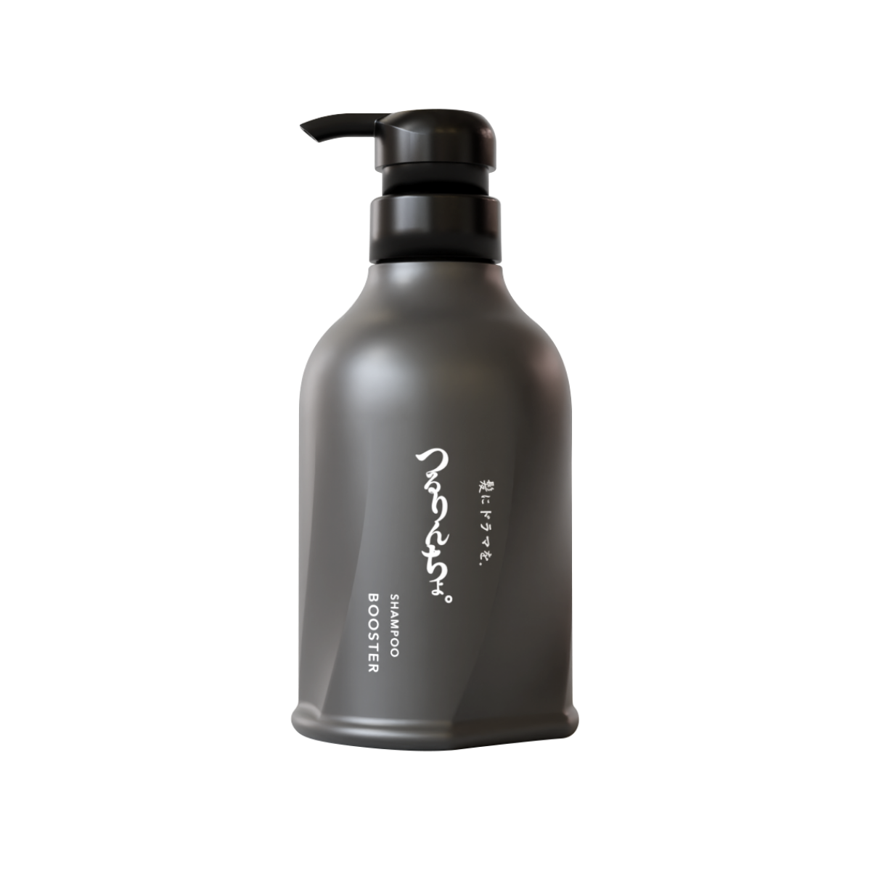 | 2026-07-01 | ¥5,200
ライフスタイル | アウトバスヘアケア | オイル、ミルク、スタイリング剤など 香りなど複数展開の場合、イチオシの香りのみエントリーください | 髪にドラマを | かみにどらまを | いるかのせなか。オイル | 80mL | なし | 2026-08-15 | ¥4,350
ライフスタイル | アウトバスヘアケア | オイル、ミルク、スタイリング剤など 香りなど複数展開の場合、イチオシの香りのみエントリーください | 髪にドラマを | かみにどらまを | いるかのせなか。CMCミルク | 140g | なし | 2026-08-15 | ¥4,720
ライフスタイル | アウトバスヘアケア | オイル、ミルク、スタイリング剤など 香りなど複数展開の場合、イチオシの香りのみエントリーください | 髪にドラマを | かみにどらまを | いるかのせなか。フォーム | 180mL | なし | 2026-08-15 | ¥4,350
ライフスタイル | アウトバスヘアケア | オイル、ミルク、スタイリング剤など 香りなど複数展開の場合、イチオシの香りのみエントリーください | 髪にドラマを | かみにどらまを | いるかのせなか。ミスト | 150mL | なし | 2026-08-15 | ¥4,200
ライフスタイル | ボディケア | アウトバスで使用するアイテム 香りなど複数展開の場合、イチオシの香りのみエントリーください
ライフスタイル | インナーケア | 香りの種類がある場合、イチオシの香りを教えてください
ライフスタイル | パーツケア | ハンド、リップ、フェム、デオドラントなど 種類がある場合、イチオシを教えてください
ライフスタイル | バスアイテム | 入浴剤やインバスで使用するアイテム（ヘアケアは除く） 香りなど複数展開の場合、イチオシの香りのみエントリーください
ライフスタイル | ビューテック | 美容機器のほか肌診断などのサービス含みます
ライフスタイル | メイクツール
ライフスタイル | フレグランス | サイズが複数ある場合は、イチオシのサイズのみご記入ください
ライフスタイル | ヘアフレグランス | サイズが複数ある場合は、イチオシのサイズのみご記入ください
美的HEN
『美的』と『＠DIME』が手を組んでジェンダーフリーに美容情報を発信するプロジェクトです
美的MEN | クレンジング
美的MEN | 洗顔
美的MEN | 化粧水
美的MEN | 乳液
美的MEN | クリーム
美的MEN | マスク
美的MEN | アウトバスヘアケア | オイル、ミルク、スタイリング剤など 香りなど複数展開の場合、イチオシの香りのみエントリーください
美的MEN | インバスヘアケア | シャンプー、コンディショナー、トリートメント、頭皮ケアなど 香りなど複数展開の場合、イチオシの香りのみエントリーください
美的MEN | ボディケア | イン＆アウトバスどちらもOK
美的MEN | パーツケア | ハンド、リップ、フェム、デオドラントなど 種類がある場合、イチオシを教えてください
美的MEN | リップ | イチオシの色番号も教えてください
美的MEN | アイシャドウ | イチオシの色番号も教えてください
美的MEN | フェースカラー | イチオシの色番号も教えてください
美的MEN | ベースメイク | イチオシの色番号も教えてください
美的MEN | アイライナー | イチオシの色番号も教えてください
美的MEN | マスカラ | イチオシの色番号も教えてください
美的MEN | アイブロウ | イチオシの色番号も教えてください

